Оноо
100 ОНООНЫ ҮНЭЛГЭЭ
Хэсэг бүр 0–100 оноотой, жингээр нь нэгтгэнэ. Тооцох боломжгүй хэсгийн жинг бусад хэсэгт нормчилно. Зөвлөмж: ≥70 ХУДАЛДАН АВАХ, ≥50 ХАДГАЛАХ, бусад ЗАРАХ.

Хэсэг | Жин | APU | TUM | TCK | SUU | MFC | GAZR | MMX | MGLA
Ашигт ажиллагаа | 20 | 100.0 | 100.0 | 60.6 | 74.2 | 95.5 | 52.8 | 57.7 | 0.0
Өсөлт | 15 | 63.2 | 100.0 | 40.4 | 88.4 | 63.0 | 39.0 | 55.7 | 0.0
Хөрвөх ба төлбөрийн чадвар | 15 | 98.9 | 79.1 | 100.0 | 16.4 | 53.6 | 83.7 | 44.7 | 66.7
Эрсдэл ба чанар | 10 | 85.7 | 78.6 | 85.7 | 64.3 | 54.2 | 85.7 | 80.7 | 64.3
Үнэлгээ | 20 | 75.8 | 57.8 | 71.6 | 29.8 | 68.7 | 66.3 | 48.5 | 1.0
Ногдол ашиг | 10 | 88.7 | 21.0 | 0.0 | 0.0 | 33.6 | 44.2 | 0.0 | 4.0
Зах зээлийн хөрвөх чадвар | 10 | 71.1 | 87.4 | 56.5 | 55.6 | 100.0 | 80.6 | 100.0 | 88.3
НИЙТ ОНОО | 100 | 84.0 | 77.1 | 61.7 | 48.5 | 69.1 | 63.3 | 54.4 | 25.9
Зөвлөмж |  | ХУДАЛДАН АВАХ | ХУДАЛДАН АВАХ | ХАДГАЛАХ | ЗАРАХ | ХАДГАЛАХ | ХАДГАЛАХ | ХАДГАЛАХ | ЗАРАХ

ОНОО БҮРЭЛДЭХ ДҮРЭМ
Ашигт ажиллагаа: ROE (0→20%), цэвэр ашгийн маржин (0→15%), ROA (0→10%)-ийн дундаж.
Өсөлт: орлогын YoY (−10%→+20%), цэвэр ашгийн YoY (−30%→+30%), орлогын CAGR (0→20%).
Хөрвөх ба төлбөрийн чадвар: эргэлтийн хөрөнгийн харьцаа (0.8→2.0), өр/өмч (1.5→0.3), хүүгийн нөхөх чадвар (1→8; хүүгүй бол 100).
Эрсдэл ба чанар: Altman Z (1.81→2.99), Piotroski F (7 шалгуурын хэд нь биелсэн).
Үнэлгээ: хямдралын нэгдсэн оноо (Graham 35%, Ногдол 25%, P/E 20%, P/B 20%). Ногдол ашиг: ногдлын өгөөжийн оноо.
Зах зээлийн хөрвөх чадвар: чөлөөт эргэлт (5%→25%), сүүлийн 90 хоногийн арилжаатай өдөр (0→45).

Нийт оноо

Түүхэн хандлага
ТҮҮХЭН ХАНДЛАГА — ЖИЛЭЭР (Q4 буюу 12 сарын тайлантай жилүүд)
Хоосон нүд = тухайн жилийн 12 сарын тайлан нэгтгэгдээгүй. CAGR = эхний ба сүүлийн жилийн орлогоор.

Борлуулалтын орлого (тэрбум ₮)
Компани | 2013 | 2014 | 2015 | 2016 | 2017 | 2018 | 2019 | 2020 | 2021 | 2022 | 2023 | 2024 | 2025 | CAGR
APU | 193.7 | 198.5 | 210.1 | 208.1 | 234.6 | 512.9 | 468.6 | 491.2 | 669.7 | 838.8 |  | 1,327.5 | 1,318.9 | 17.3%
TUM |  |  |  |  |  | 17.3 | 20.1 |  |  |  | 62.8 | 78.1 | 99.0 | 28.3%
TCK | 24.9 | 33.4 | 36.3 | 32.6 | 36.4 | 46.6 | 54.9 | 63.1 | 75.8 | 100.9 | 122.3 | 128.9 | 112.1 | 13.3%
SUU | 33.5 | 38.2 | 39.0 | 41.6 | 48.2 | 70.3 | 73.9 | 79.2 | 100.4 |  |  | 192.4 | 221.4 | 17.0%
MFC |  |  |  |  |  |  |  |  | 18.8 | 28.2 | 31.7 | 38.0 | 48.2 | 26.5%
GAZR |  |  |  |  |  |  |  | 21.5 | 29.2 | 30.2 | 34.3 | 41.1 | 47.2 | 17.0%
MMX | 6.9 | 18.4 | 19.1 | 7.5 | 10.3 | 39.1 | 41.0 | 36.9 | 49.2 | 32.2 |  | 53.2 | 103.5 | 25.3%
MGLA |  |  |  |  |  |  |  |  |  |  |  | 23.7 | 20.4

Цэвэр ашиг (тэрбум ₮)
Компани | 2013 | 2014 | 2015 | 2016 | 2017 | 2018 | 2019 | 2020 | 2021 | 2022 | 2023 | 2024 | 2025
APU | 4.0 | -14.2 | 11.2 | 2.9 | 24.9 | 57.9 | 74.4 | 89.0 | 153.5 | 124.8 |  | 192.9 | 211.7
TUM |  |  |  |  |  | 2.7 | 3.2 |  |  |  | 11.4 | 14.0 | 14.3
TCK | 2.2 | 2.3 | 2.6 | 1.3 | 1.1 | 2.0 | 2.5 | 3.0 | 5.1 | 6.4 | 8.0 | 8.5 | 8.7
SUU | 2.3 | 2.8 | 0.6 | 0.5 | 2.4 | 5.7 | 5.7 | 6.2 | 9.4 |  |  | 16.0 | 12.7
MFC |  |  |  |  |  |  |  |  | 2.0 | 3.2 | 3.5 | 4.1 | 7.8
GAZR |  |  |  |  |  |  |  | 3.9 | 5.7 | 4.2 | 6.5 | 7.6 | 6.6
MMX | 1.9 | 0.4 | 0.6 | 1.2 | 0.4 | 0.8 | 0.8 | 0.6 | 1.4 | 1.1 |  | 2.1 | 4.0
MGLA |  |  |  |  |  |  |  |  |  |  |  |  | 0.5

Нийт ашгийн маржин
Компани | 2013 | 2014 | 2015 | 2016 | 2017 | 2018 | 2019 | 2020 | 2021 | 2022 | 2023 | 2024 | 2025
APU | 28.3% | 22.1% | 30.2% | 31.7% | 30.0% | 44.0% | 45.3% | 47.7% | 49.0% | 42.3% |  | 48.7% | 43.3%
TUM |  |  |  |  |  | 9.8% | 30.4% |  |  |  | 33.6% | 34.7% | 30.4%
TCK | 30.1% | 26.8% | 26.5% | 25.7% | 25.1% | 23.8% | 25.5% | 24.4% | 25.4% | 31.6% | 29.9% | 25.1% | 26.6%
SUU | 31.3% | 30.7% | 24.1% | 26.6% | 23.1% | 29.0% | 28.7% | 29.8% | 27.1% |  |  | 29.9% | 29.7%
MFC |  |  |  |  |  |  |  |  | 45.4% | 43.5% | 45.7% | 48.1% | 53.2%
GAZR |  |  |  |  |  |  |  | 32.5% | 36.7% | 32.1% | 42.4% | 42.5% | 40.1%
MMX | -25.0% | -1.5% | 3.8% | -1.7% | 4.8% | 2.0% | 1.0% | 0.6% | 3.2% | 6.8% |  | 4.7% | 5.3%
MGLA |  |  |  |  |  |  |  |  |  |  |  | 52.0% | 45.6%

Цэвэр ашгийн маржин
Компани | 2013 | 2014 | 2015 | 2016 | 2017 | 2018 | 2019 | 2020 | 2021 | 2022 | 2023 | 2024 | 2025
APU | 2.1% | -7.1% | 5.3% | 1.4% | 10.6% | 11.3% | 15.9% | 18.1% | 22.9% | 14.9% |  | 14.5% | 16.0%
TUM |  |  |  |  |  | 15.4% | 16.1% |  |  |  | 18.2% | 17.9% | 14.4%
TCK | 8.9% | 7.0% | 7.0% | 4.0% | 3.1% | 4.2% | 4.5% | 4.8% | 6.8% | 6.3% | 6.5% | 6.6% | 7.8%
SUU | 6.9% | 7.4% | 1.4% | 1.2% | 5.0% | 8.1% | 7.7% | 7.8% | 9.4% |  |  | 8.3% | 5.7%
MFC |  |  |  |  |  |  |  |  | 10.8% | 11.3% | 11.0% | 10.7% | 16.1%
GAZR |  |  |  |  |  |  |  | 18.3% | 19.4% | 13.8% | 19.1% | 18.4% | 14.0%
MMX | 27.7% | 1.9% | 3.3% | 15.7% | 3.4% | 2.0% | 2.0% | 1.6% | 2.8% | 3.4% |  | 3.9% | 3.9%
MGLA |  |  |  |  |  |  |  |  |  |  |  |  | 2.3%

ROE (цэвэр ашиг ÷ жилийн эцсийн өмч)
Компани | 2013 | 2014 | 2015 | 2016 | 2017 | 2018 | 2019 | 2020 | 2021 | 2022 | 2023 | 2024 | 2025
APU | 4.7% | -10.7% | 7.7% | 2.0% | 4.9% | 13.0% | 15.5% | 19.3% | 30.4% | 19.7% |  | 24.3% | 24.9%
TUM |  |  |  |  |  | 23.4% | 14.1% |  |  |  | 24.7% | 24.6% | 20.7%
TCK | 11.3% | 10.6% | 7.8% | 3.0% | 2.5% | 4.2% | 5.0% | 5.8% | 8.9% | 10.0% | 11.2% | 10.6% | 9.8%
SUU | 13.3% | 13.7% | 2.1% | 2.1% | 10.5% | 21.7% | 22.4% | 19.6% | 28.5% |  |  | 27.4% | 18.1%
MFC |  |  |  |  |  |  |  |  | 13.6% | 18.4% | 15.8% | 17.2% | 26.1%
GAZR |  |  |  |  |  |  |  | 21.9% | 26.2% | 16.1% | 17.0% | 14.3% | 11.8%
MMX | 105.2% | 16.3% | 21.8% | 45.4% | 13.7% | 26.1% | 24.5% | 15.4% | 27.3% | 19.3% |  | 21.4% | 29.9%
MGLA |  |  |  |  |  |  |  |  |  |  |  |  | 1.3%

Нийт хөрөнгө (тэрбум ₮)
Компани | 2013 | 2014 | 2015 | 2016 | 2017 | 2018 | 2019 | 2020 | 2021 | 2022 | 2023 | 2024 | 2025
APU | 267.1 | 334.3 | 307.7 | 291.1 | 632.9 | 530.4 | 536.7 | 556.2 | 617.3 | 843.6 |  | 1,078.6 | 1,081.2
TUM |  |  |  |  |  | 17.5 | 30.7 |  |  |  | 68.3 | 91.9 | 121.6
TCK | 28.7 | 35.7 | 37.4 | 47.7 | 54.2 | 58.3 | 70.4 | 73.0 | 76.5 | 79.6 | 87.8 | 107.0 | 114.0
SUU | 36.8 | 46.7 | 56.8 | 50.7 | 51.8 | 50.3 | 63.5 | 69.2 | 84.5 |  |  | 155.4 | 201.7
MFC |  |  |  |  |  |  |  |  | 23.0 | 36.5 | 77.3 | 59.0 | 60.9
GAZR |  |  |  |  |  |  |  | 22.6 | 27.2 | 29.1 | 50.0 | 61.5 | 65.9
MMX | 19.8 | 18.2 | 12.0 | 9.8 | 9.9 | 11.3 | 15.5 | 23.8 | 29.2 | 27.6 |  | 48.6 | 63.2
MGLA |  |  |  |  |  |  |  |  |  |  |  | 46.1 | 45.6

ОРЛОГЫН ИНДЕКС (анхны жил = 100)
Компани | 2013 | 2014 | 2015 | 2016 | 2017 | 2018 | 2019 | 2020 | 2021 | 2022 | 2023 | 2024 | 2025
APU | 100.0 | 102.5 | 108.5 | 107.4 | 121.1 | 264.8 | 241.9 | 253.6 | 345.7 | 433.0 |  | 685.3 | 680.8
TUM |  |  |  |  |  | 100.0 | 116.1 |  |  |  | 362.4 | 450.6 | 571.7
TCK | 100.0 | 133.9 | 145.6 | 130.7 | 146.1 | 186.9 | 220.0 | 252.9 | 304.0 | 404.5 | 490.7 | 517.0 | 449.5
SUU | 100.0 | 113.9 | 116.3 | 124.3 | 143.8 | 209.7 | 220.7 | 236.2 | 299.6 |  |  | 574.2 | 660.8
MFC |  |  |  |  |  |  |  |  | 100.0 | 149.8 | 168.1 | 201.7 | 255.8
GAZR |  |  |  |  |  |  |  | 100.0 | 135.7 | 140.2 | 159.5 | 190.9 | 219.4
MMX | 100.0 | 267.3 | 276.6 | 109.1 | 149.9 | 567.4 | 595.5 | 535.3 | 714.1 | 467.8 |  | 772.1 | 1502.5
MGLA |  |  |  |  |  |  |  |  |  |  |  | 100.0 | 86.3

Орлогын индекс (анхны жил = 100)
 | APU | TUM | TCK | SUU | MFC | GAZR | MMX | MGLA

ЦЭВЭР АШГИЙН МАРЖИНЫ ХЭЛБЭЛЗЭЛ (стандарт хазайлт)
Компани | σ (нэгж хувь)
APU | 8.2%
TUM | 1.4%
TCK | 1.6%
SUU | 2.6%
MFC | 2.1%
GAZR | 2.3%
MMX | 7.5%
MGLA
Тэгш, бага σ = тогтвортой ашигт ажиллагаа; өндөр σ = мөчлөгт, урьдчилан таамаглахад хэцүү.

Үнэлгээ 2.0
ХЯМДРАЛЫН НЭГДСЭН ОНОО, BCG МАТРИЦ, КОРРЕЛЯЦИ

1. ХЯМДРАЛЫН НЭГДСЭН ОНОО (0–100)
Graham зах 35% + Ногдол vs хадгаламж 25% + P/E-ийн урвуу 20% + P/B-ийн урвуу 20%. Ганц шалгуурын сул талыг бусад нь нөхнө. Босгыг `inputs/assumptions.json`-д өөрчилнө.
Эрэмбэ | Компани | Нэгдсэн оноо /100 | Graham хэсэг | Ногдол хэсэг | P/E хэсэг | P/B хэсэг
1 | APU | 75.8 | 90.7 | 88.7 | 63.4 | 46.0
2 | TCK | 71.6 | 98.5 | 0.0 | 85.7 | 100.0
3 | MFC | 68.7 | 93.3 | 33.6 | 68.5 | 69.6
4 | GAZR | 66.3 | 90.5 | 44.2 | 36.7 | 81.4
5 | TUM | 57.8 | 90.2 | 21.0 | 60.0 | 45.0
6 | MMX | 48.5 | 88.7 | 0.0 | 59.6 | 27.7
7 | SUU | 29.8 | 71.4 | 0.0 | 24.2 | 0.0
8 | MGLA | 1.0 |  | 4.0 |  | 0.0

BCG: үнэлгээ (X, тэрбум ₮) ба орлогын CAGR (Y)
2. BCG МАТРИЦ — ХЭМЖЭЭ (зах зээлийн үнэлгээ) vs ӨСӨЛТ (орлогын CAGR)
Дундаж зах зээлийн үнэлгээ 227.1 тэрбум ₮, дундаж CAGR 20.7%. БУХ = том ба хурдан өсдөг; ОДОД = жижиг ба хурдан өсдөг; МӨНГӨН ҮНЭЭ = том ба удаан өсдөг; АСУУЛТЫН ТЭМДЭГ = жижиг ба удаан өсдөг.
Компани | Зах зээлийн үнэлгээ (тэрбум ₮) | Орлогын CAGR | Ангилал
APU | 1,150.4 | 17.3% | МӨНГӨН ҮНЭЭ (том, удаан өсдөг)
TUM | 99.6 | 28.3% | ОДОД (жижиг, хурдан өсдөг)
TCK | 33.8 | 13.3% | АСУУЛТЫН ТЭМДЭГ (жижиг, удаан өсдөг)
SUU | 209.9 | 17.0% | АСУУЛТЫН ТЭМДЭГ (жижиг, удаан өсдөг)
MFC | 31.7 | 26.5% | ОДОД (жижиг, хурдан өсдөг)
GAZR | 42.6 | 17.0% | АСУУЛТЫН ТЭМДЭГ (жижиг, удаан өсдөг)
MMX | 22.0 | 25.3% | ОДОД (жижиг, хурдан өсдөг)
MGLA | 97.8 |  | —

3. ОРЛОГЫН ӨСӨЛТИЙН КОРРЕЛЯЦИ — компаниуд хоорондоо хэр хамаарах вэ
Давхцсан ≥3 жилтэй хосыг тооцно; '—' = хангалттай өгөгдөл байхгүй. 1-д ойр = ижил чиглэлд хөдөлдөг (диверсификаци сул).
Компани | APU | TUM | TCK | SUU | MFC | GAZR | MMX | MGLA
APU | 1.00 |  | 0.42 | 0.93 |  | 0.44 | 0.70
TUM |  | 1.00 | -0.92
TCK | 0.42 | -0.92 | 1.00 | 0.41 | 0.40 | -0.16 | 0.35
SUU | 0.93 |  | 0.41 | 1.00 |  |  | 0.80
MFC |  |  | 0.40 |  | 1.00 | -0.83
GAZR | 0.44 |  | -0.16 |  | -0.83 | 1.00 | 0.38
MMX | 0.70 |  | 0.35 | 0.80 |  | 0.38 | 1.00
MGLA |  |  |  |  |  |  |  | 1.00

Инфографик
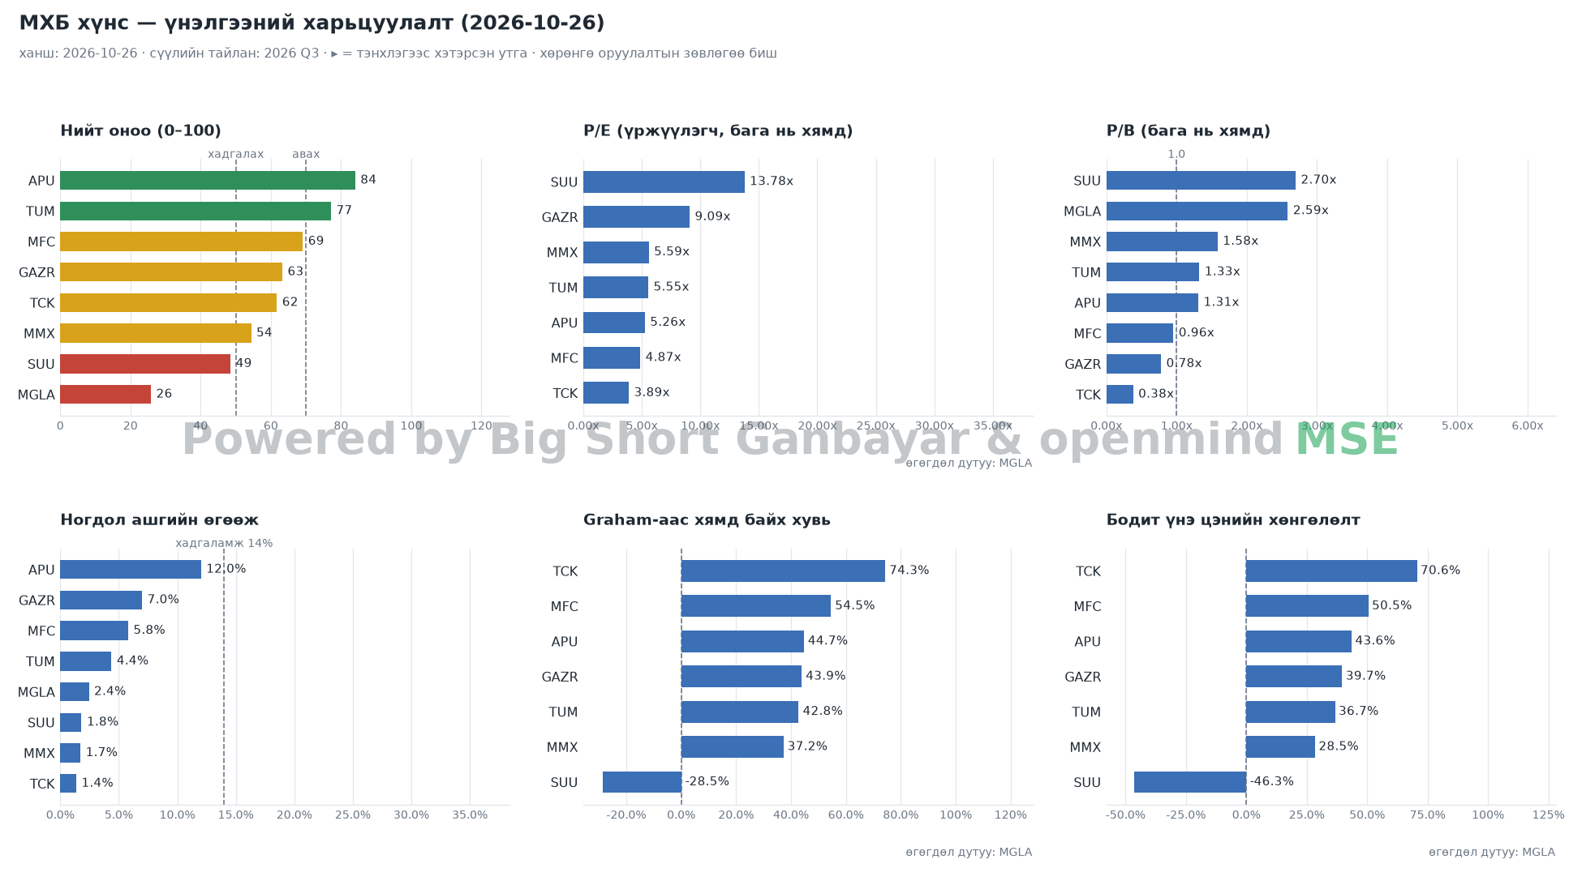
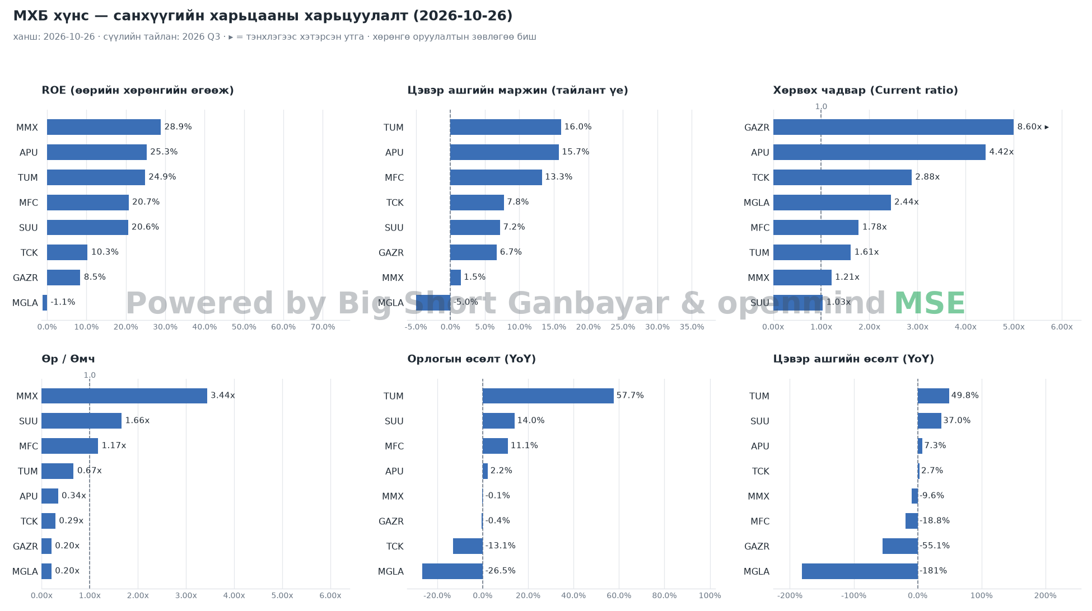
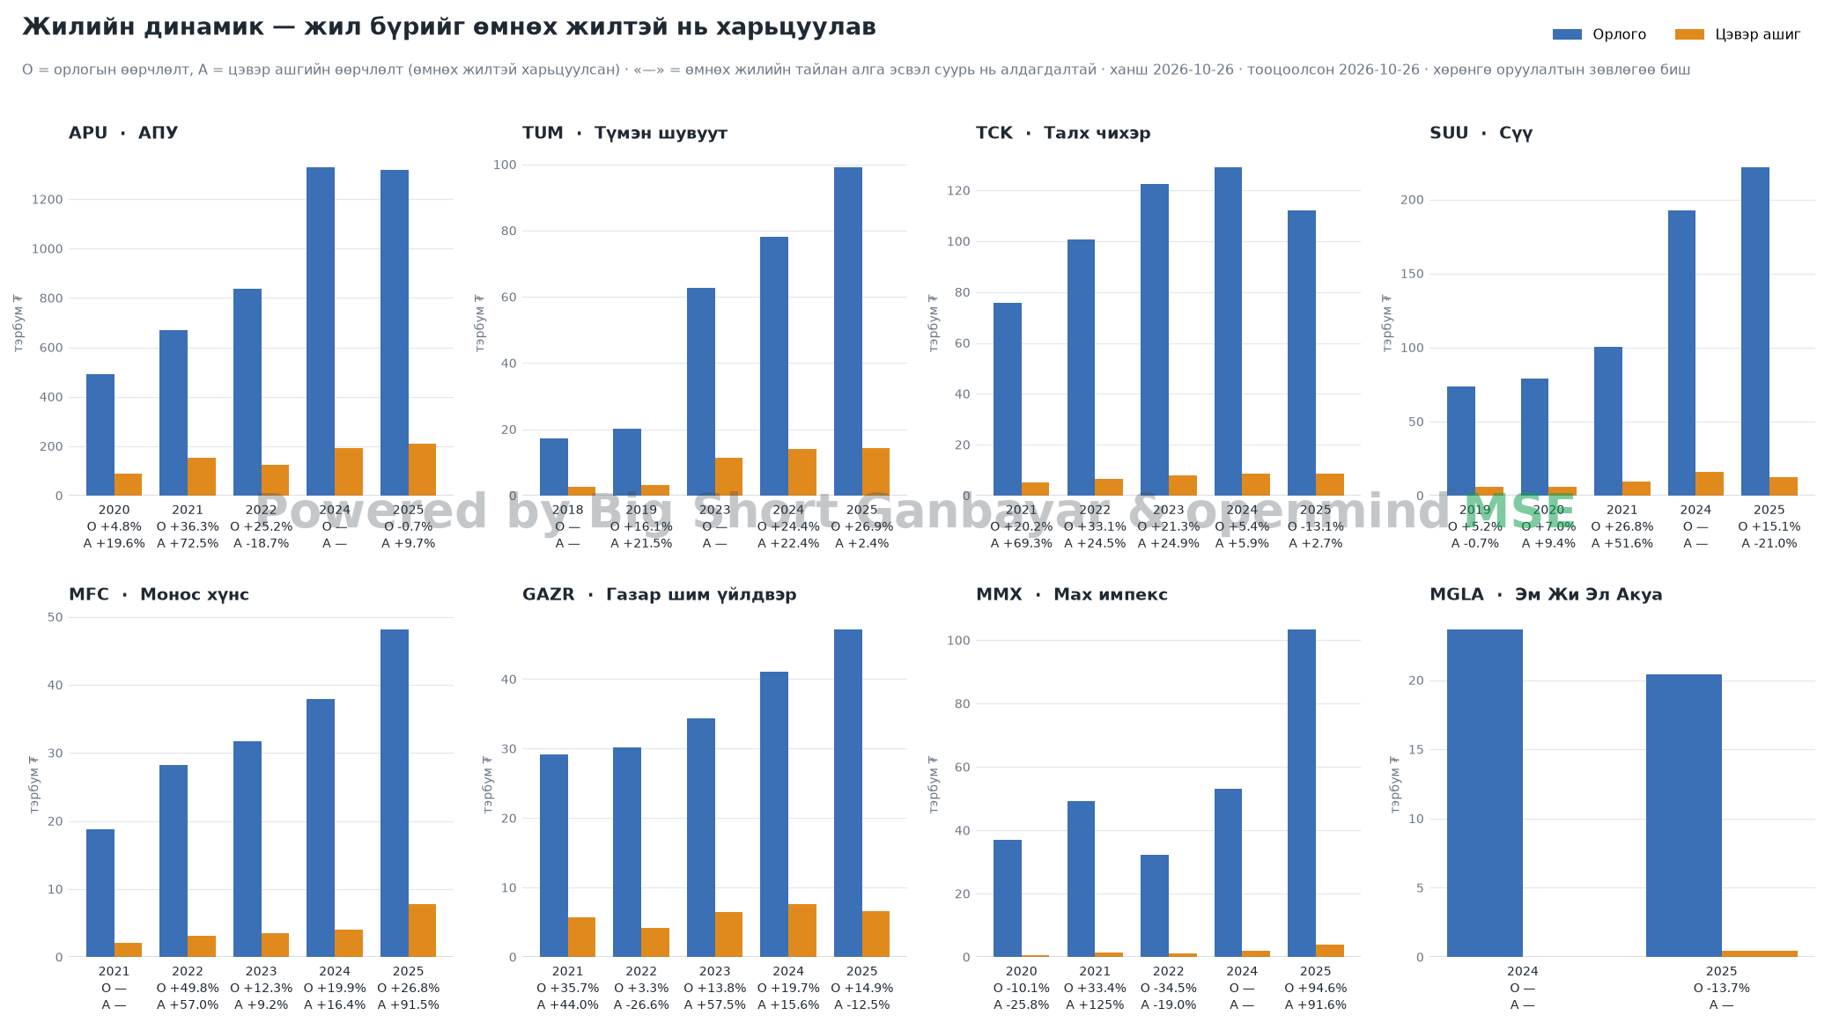
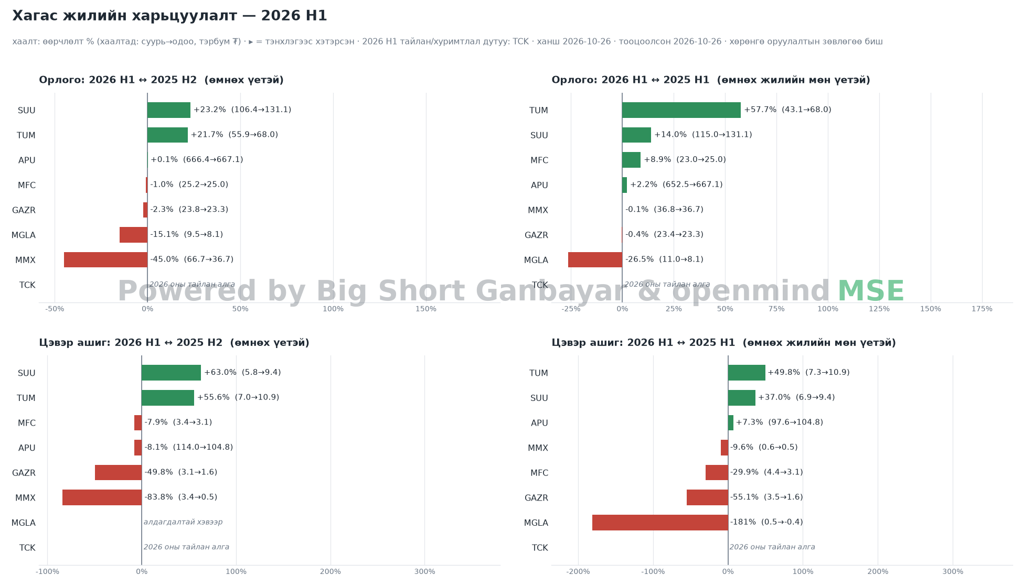
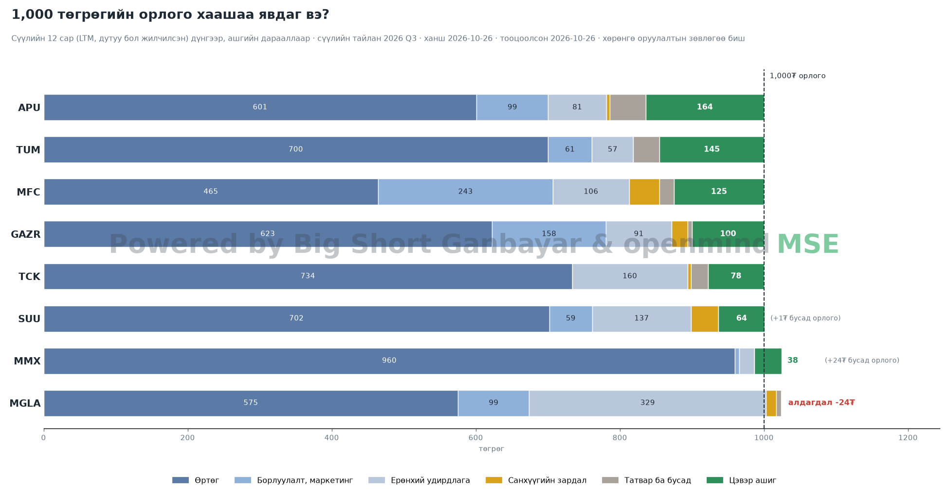
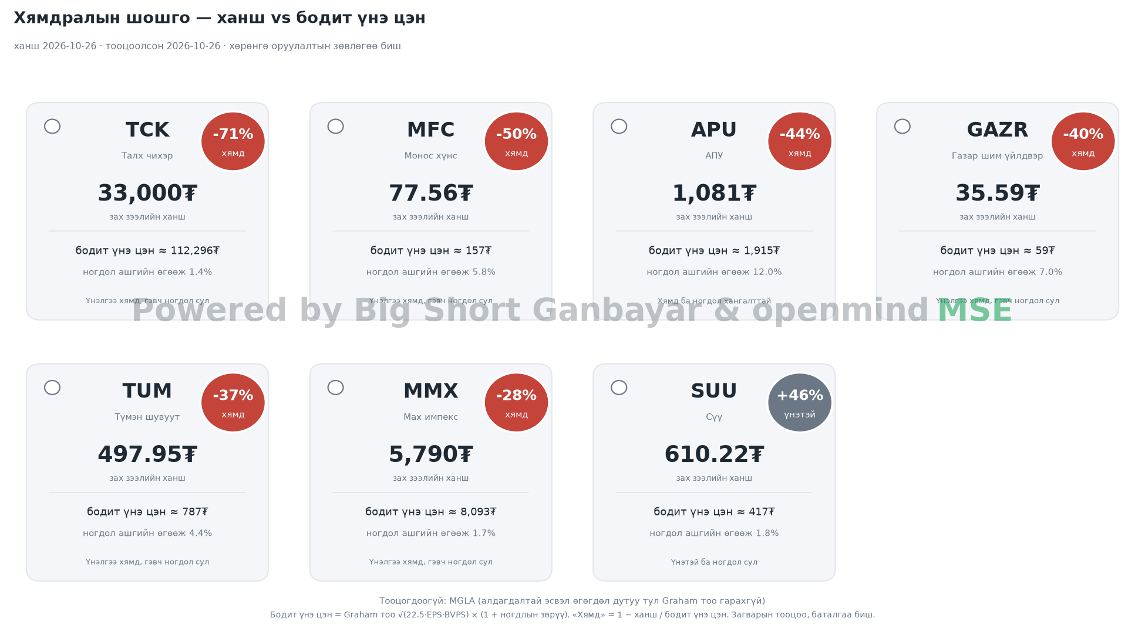
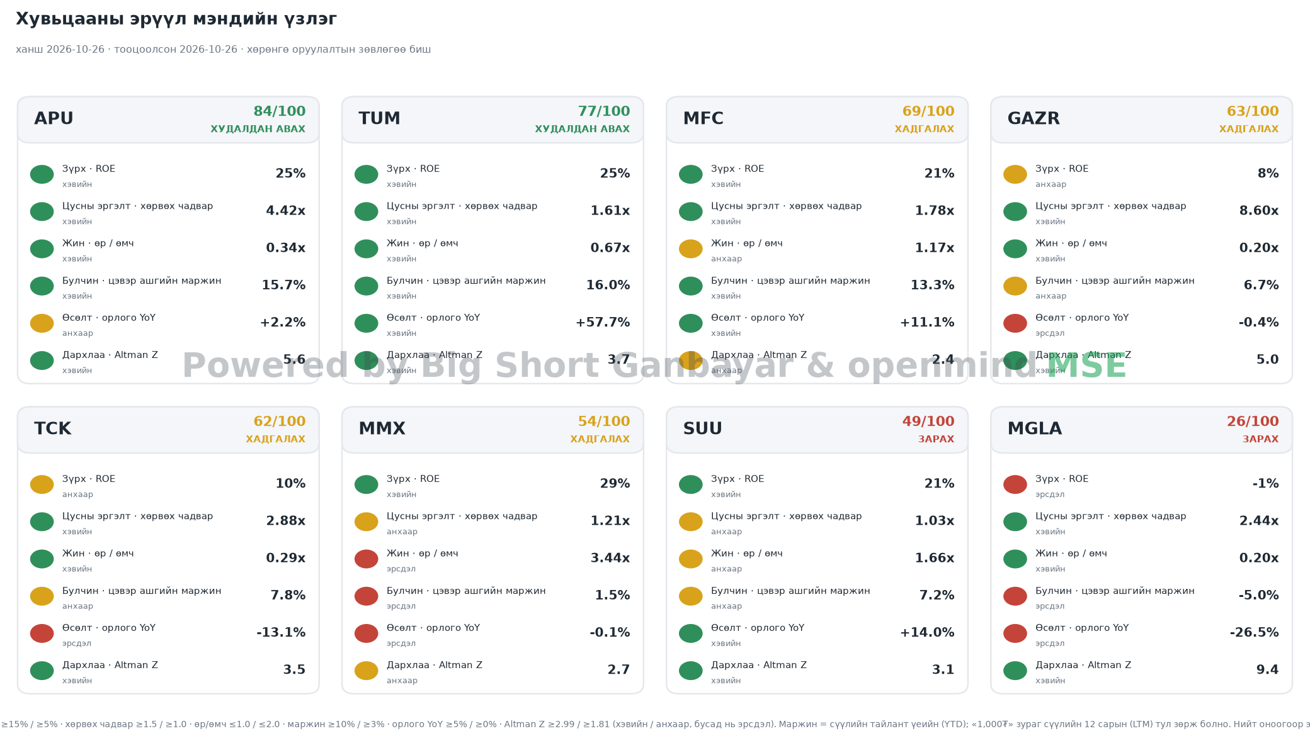
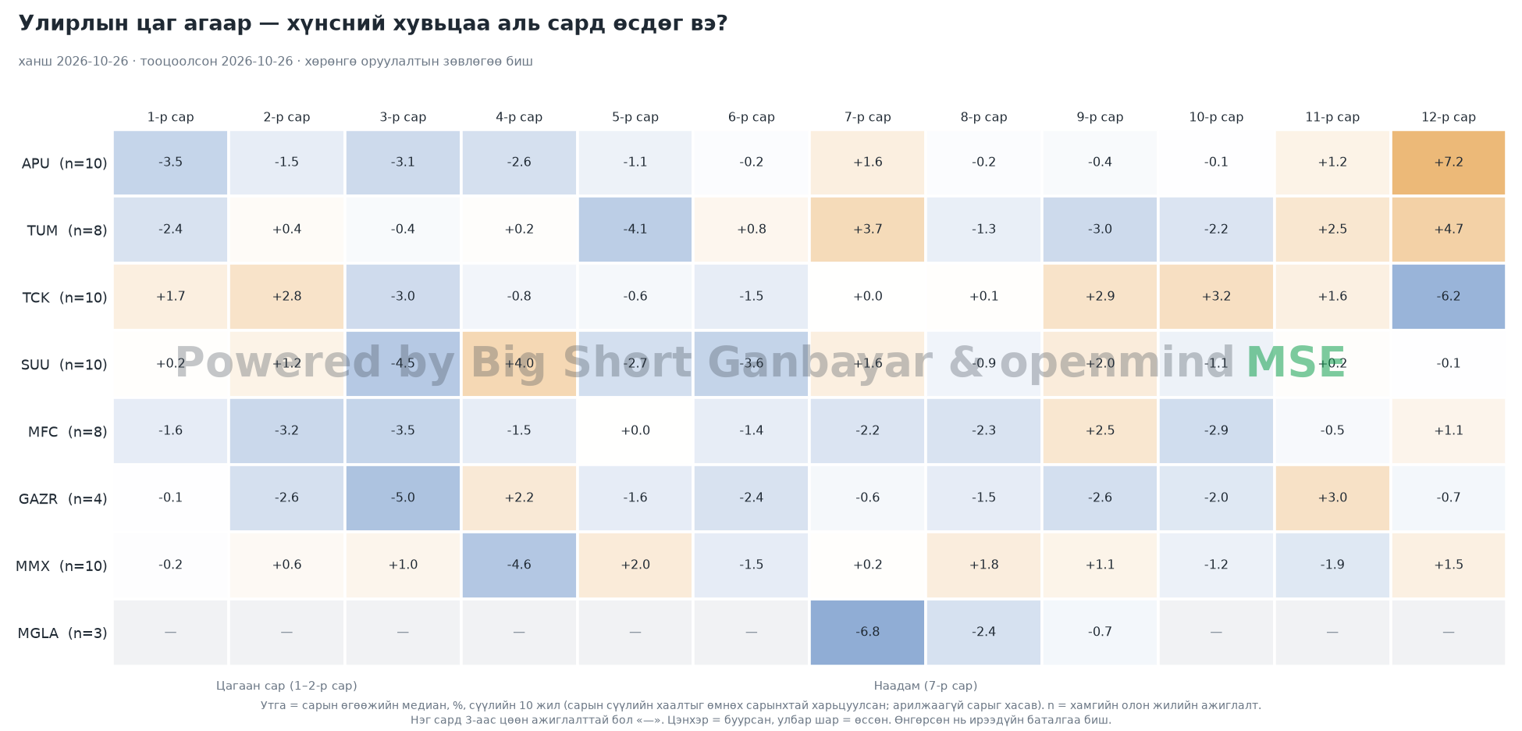
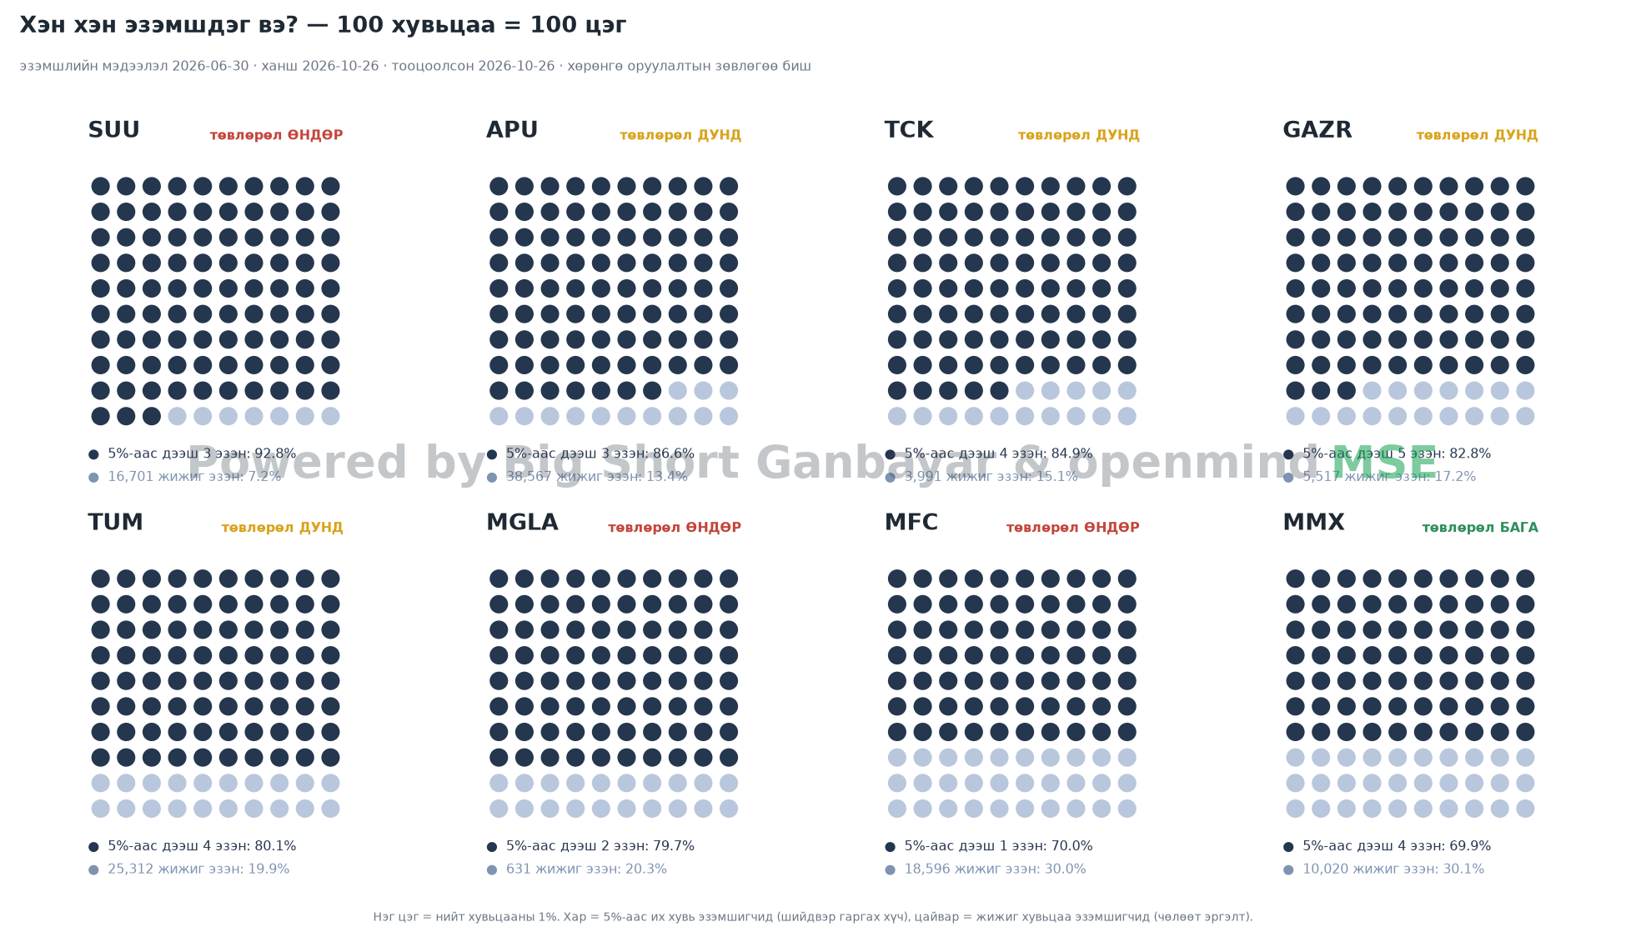
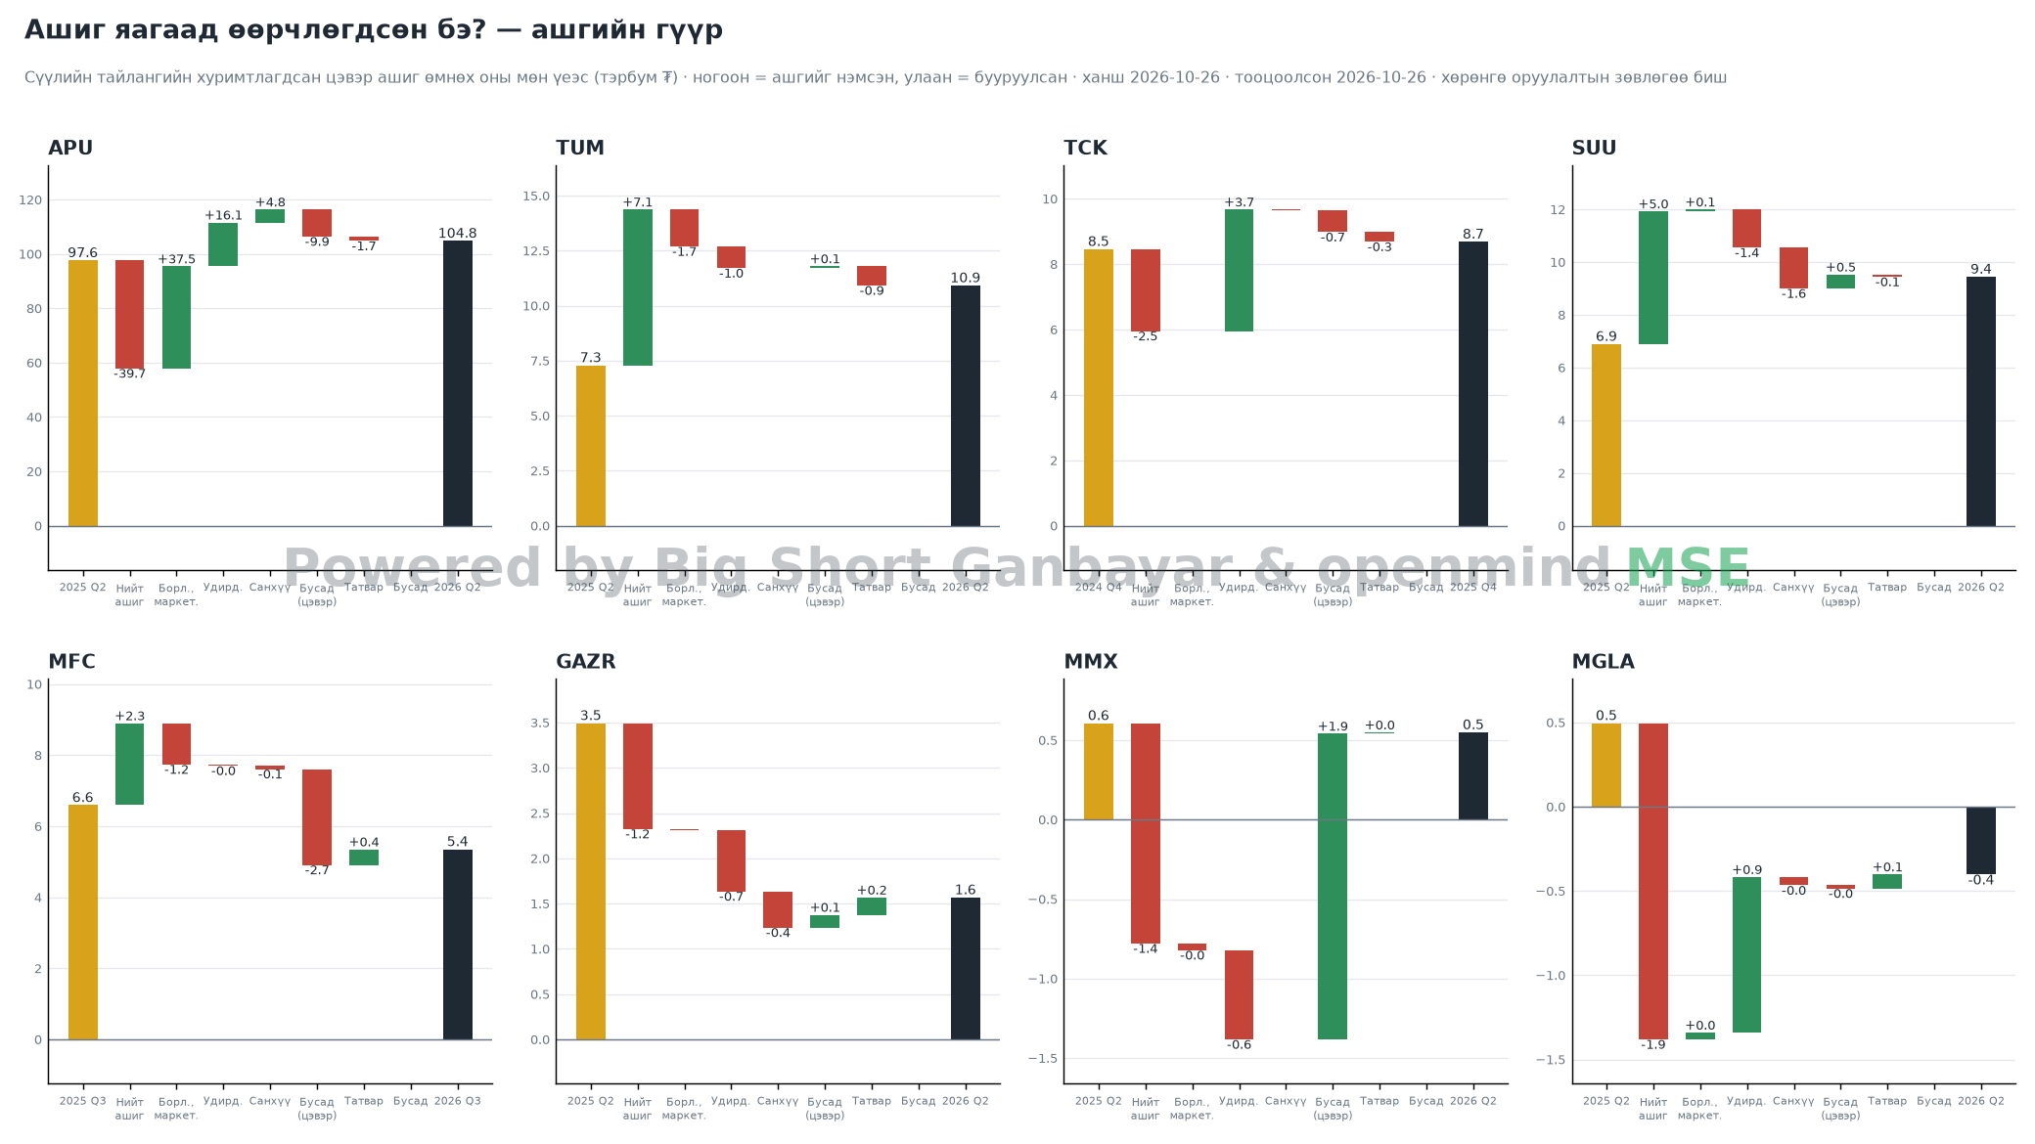
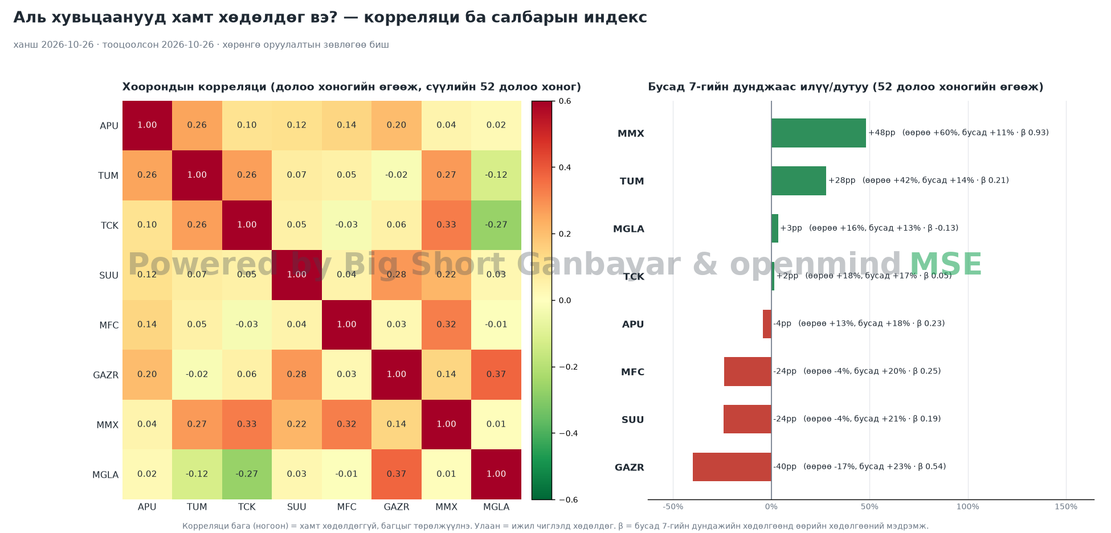
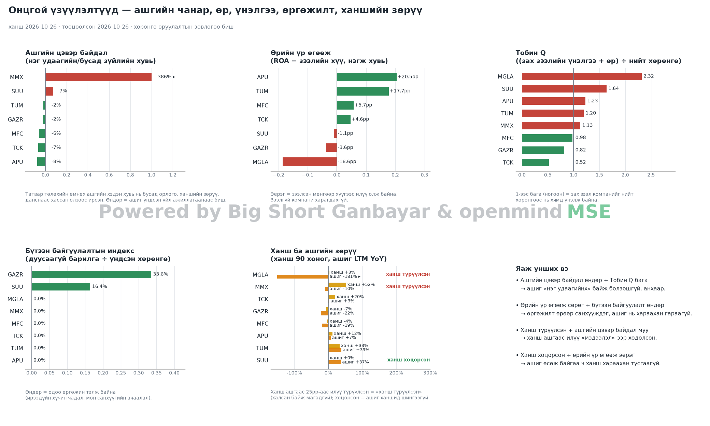
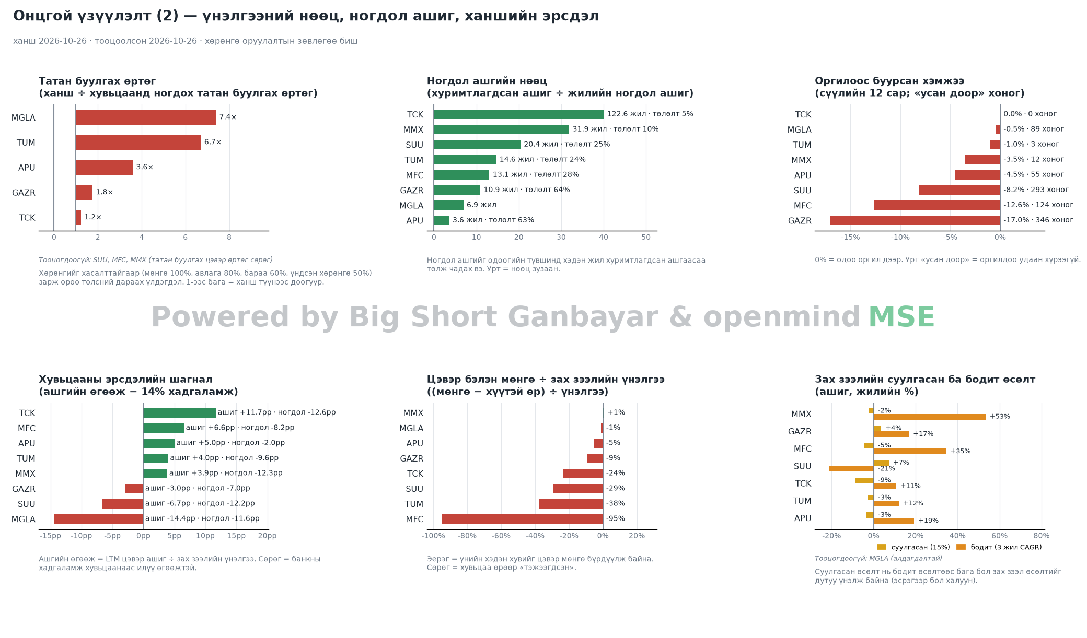
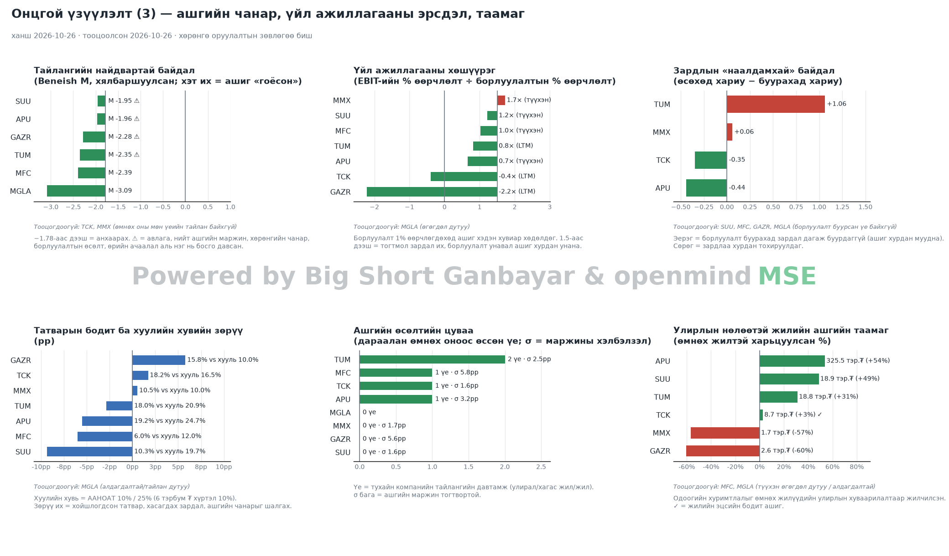
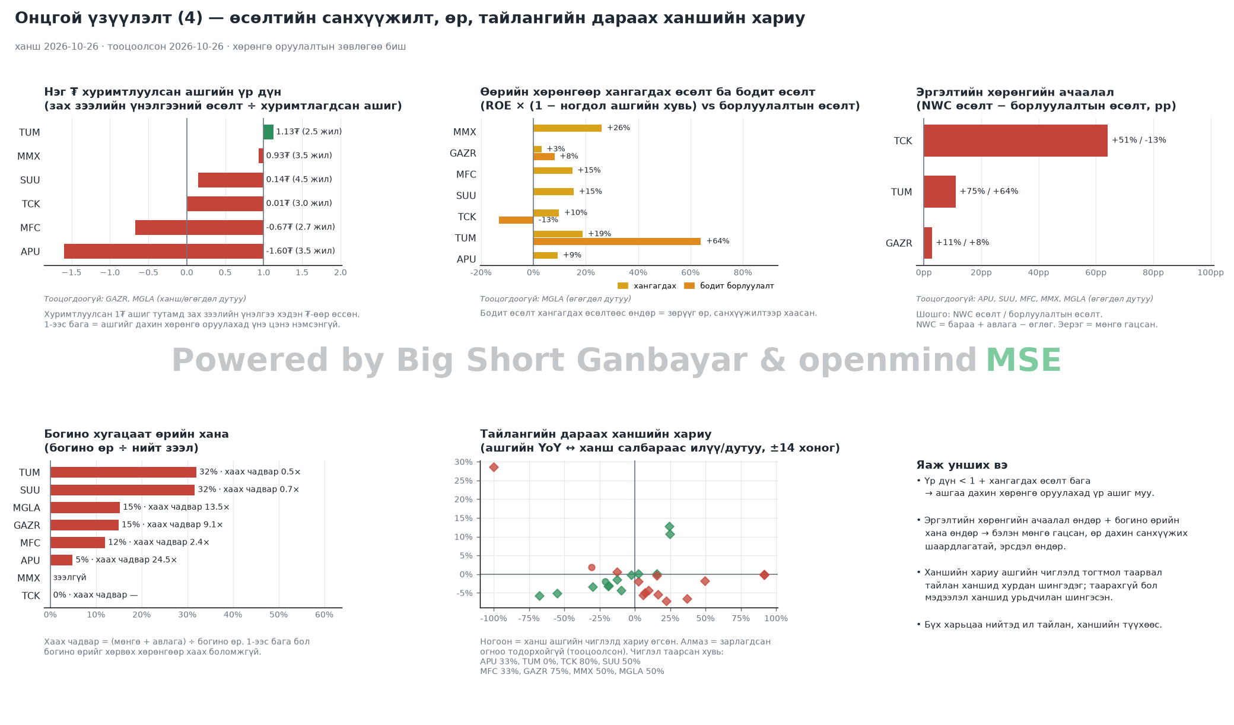
ИНФОГРАФИК — бүх компанийн харьцуулалт (шинжилгээний үр дүнгээр автоматаар гарсан)

